1 užduotis
1 užduotis. 1) Langelyje G14 įrašykite formulę, skaičiuojančią, kurią dalį procentais sudaro kiekvienos ūkio šakos atleisti darbuotojai, lyginant su 2016 m. atleistų darbuotojų vidurkio. Rezultatai turi būti rodomi vieno skaitmens po kablelio tikslumu. Formulę kopijuokite žemyn. 2) Palyginkite 2014 ir 2018 m. atleistų darbuotojų skaičius. Turi būti rodomi tie metai, kuriais atleistų darbuotojų skaičius buvo mažesnis. Palyginimui skirtą formulę įrašykite langelyje H14 ir nukopijuokite žemyn. 3) Naudodami mišriąsias koordinates langelyje I14 užrašykite formulę, skaičiuojančią 2016 ir 2017 m. atleistų darbuotojų skaičiaus skirtumą. |  |  |  |  |  |  |  |  | Atliktos užduoties pavyzdys
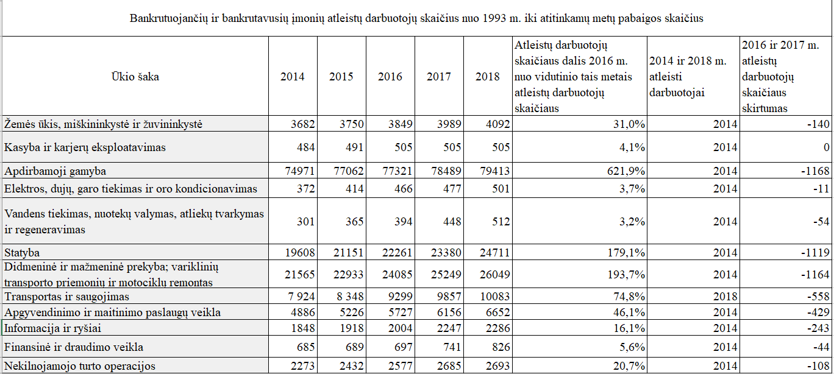

Bankrutuojančių ir bankrutavusių įmonių atleistų darbuotojų skaičius nuo 1993 m. iki atitinkamų metų pabaigos skaičius
Ūkio šaka | 2014 | 2015 | 2016 | 2017 | 2018 | Atleistų darbuotojų skaičiaus dalis 2016 m. nuo vidutinio tais metais atleistų darbuotojų skaičiaus | 2014 ir 2018 m. atleisti darbuotojai | 2016 ir 2017 m. atleistų darbuotojų skaičiaus skirtumas
Žemės ūkis, miškininkystė ir žuvininkystė | 3682 | 3750 | 3849 | 3989 | 4092
Kasyba ir karjerų eksploatavimas | 484 | 491 | 505 | 505 | 505
Apdirbamoji gamyba | 74971 | 77062 | 77321 | 78489 | 79413
Elektros, dujų, garo tiekimas ir oro kondicionavimas | 372 | 414 | 466 | 477 | 501
Vandens tiekimas, nuotekų valymas, atliekų tvarkymas ir regeneravimas | 301 | 365 | 394 | 448 | 512
Statyba | 19608 | 21151 | 22261 | 23380 | 24711
Didmeninė ir mažmeninė prekyba; variklinių transporto priemonių ir motociklų remontas | 21565 | 22933 | 24085 | 25249 | 26049
Transportas ir saugojimas | 7 924 | 8 348 | 9299 | 9857 | 10083
Apgyvendinimo ir maitinimo paslaugų veikla | 4886 | 5226 | 5727 | 6156 | 6652
Informacija ir ryšiai | 1848 | 1918 | 2004 | 2247 | 2286
Finansinė ir draudimo veikla | 685 | 689 | 697 | 741 | 826
Nekilnojamojo turto operacijos | 2273 | 2432 | 2577 | 2685 | 2693

2 užduotis
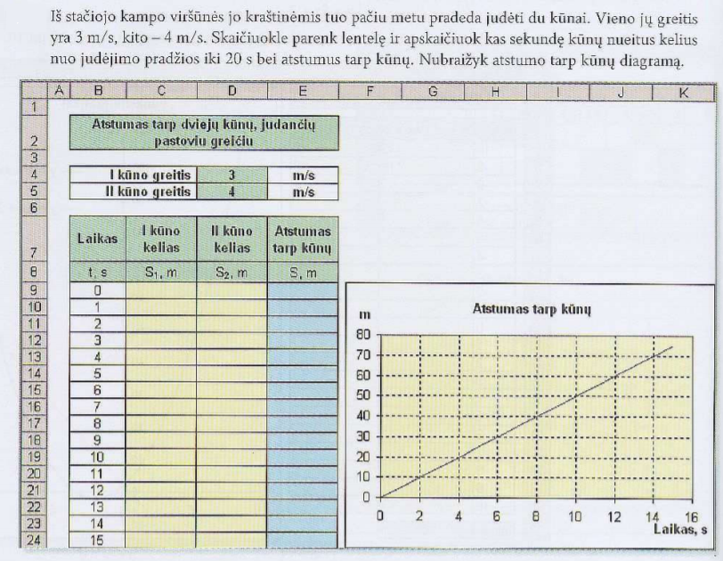
Atstumas tarp dviejų kūnų, judančių pastoviu greičiu

I kūno greitis |  | 3 | m/s
II kūno greitis |  | 4 | m/s

Laikas | I kūno kelias | II kūno kelias | Atstumas tarp kūnų
t, s | S1, m | S2, m | S, m
0
1
2
3
4
5
6
7
8
9
10
11
12
13
14
15

